Мягкая игрушка - символ_2019
Бренд | Артикул | Наименованаие | Размер, см | Изображение | Базовая цена | РРЦ, рубл. | Заказ
Button Blue | 73-PT001R | Мышка малышка, в асортименте | 12 см |  | 128.45 | 149
Button Blue | 73-PT002R | Мячик серый 10 см. | 10 см. |  | 214.66 | 249
Button Blue | 73-PT003R | Мячик оранжевый, 10 см. | 10 см. |  | 214.66 | 249
Button Blue | 73-PT004R | Мячик синий, 10 см. | 10 см. |  | 214.66 | 249
Button Blue | 73-PT005R | Мячик зеленый, 10 см. | 10 см. |  | 214.66 | 249
Button Blue | 73-PT006R | Мячик фиолетовый, 10 см. | 10 см. |  | 214.66 | 249
Button Blue | 66-PT005R | Мышка Туся, 18 см | 18 см. |  | 343.97 | 399
Button Blue | 66-PT006R | Мышка Тишка, 18 см | 18 см. |  | 343.97 | 399
Button Blue | 78-PT007R | Крыса Бука 25 см. | 25 см. |  | 430.17 | 499
Button Blue | 78-PT008R | Крыса Вилли , 25 см. | 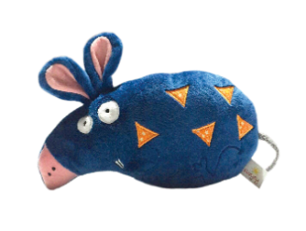 25 см. |  | 430.17 | 499
Gulliver | 66-PT009R | Мышка хвостик 16 см. | 16 см. |  | 430.17 | 499
Gulliver | 66-PT010R | Мышка ягодка 16 см. | 16 см. |  | 430.17 | 499
Gulliver | 66-PT012R | Мышка Модам 22 см. | 22 см. |  | 602.59 | 699
Gulliver | 66-PT013R | Крыса Афоня 25 см | 25 см. |  | 861.21 | 999

